상품제안서
ADATA 외장하드 HV320 | 상품코드: F18635

 |  |  |  |  |  |  | 02-412-0044 | www.easy1.co.kr
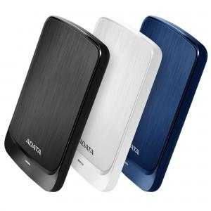

【상세/제작정보】

【인쇄/포장옵션】 | 레이저 / 포장지포장

【공급단가】 | 수량 | 5~ | 50~ | 100~ | 300~ | 500~
*VAT별도 | 1TB | 58,520원 | 57,580원 | 56,180원 | 54,770원 | 53,840원
 | 2TB | 81,810원 | 80,500원 | 78,540원 | 76,580원 | 75,270원
 | 4TB | 135,220원 | 133,060원 | 129,810원 | 126,570원 | 124,400원
 | 5TB | 177,270원 | 174,430원 | 170,180원 | 165,920원 | 163,090원

【상품 URL】 | https://dev.easy1.co.kr:443/src/goods_detail.php?gdno=18635

